Gadżety Powiat Ostródzki 2025
 | Opis przedmiotu zamówienia "Gadżety Powiatu Ostródzkiego 2025" - załącznik nr 1
L.P. | NAZWA PRODUKTU | WIZUALIZACJA PRODUKTU | NAKŁAD (szt.) | CENA JEDNOSTKOWA NETTO | ŁĄCZNIE NETTO | STAWKA VAT | CENA JEDNOSTKOWA BRUTTO | ŁĄCZNIE BRUTTO | OPIS PRODUKTU | PREFEROWANY WYMIAR APLIKACJI | OZNAKOWANIE (do uzgodnienia z zamawiającym) | METODA NADRUKU | PREFEROWANY SPOSÓB PAKOWANIA
1. | PARASOL | 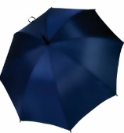 | 150 | 0.00 zł | 0 | 23% | 0.00 zł | - zł | Czasza wykonana z grubego poliestru, co zapobiega prześwitom i przemakaniu parasola. Średnica czaszy: 104 cm; Długość: 90 cm; Stelaż: drewniany kij, metalowe szprychy. Rączka: drewniana, zakrzywiona. Kolor opcjonalny do wyboru przez zamawiającego. | ok. 80x100 mm | Herb powiatu wydrukowany w pobliżu krawędzi na materiale, bardzo dobrze widoczny po rozłożeniu parasola, naniesiony w pełnym kolorze z nazwą Powiat Ostródzki i adresem strony internetowej www.powiat.ostroda.pl. | transfer | Każda parasolka zapakowana w foliowe przezroczyste opakowanie. Opakowanie zbiorcze po 25-50 szt. w kartonie.
2. | ZESTAW DO OBUWIA | 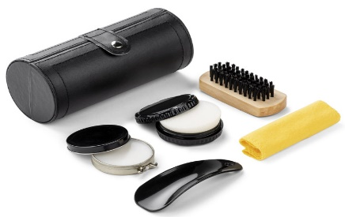 | 150 | 0.00 zł | 0 | 23% | 0.00 zł | - zł | Zestaw do czyszczenia obuwia. Materiał: PU, metal, drewno, 5 elementów: szczotka, ściereczka, łyżka do butów, czyścik, pasta bezbarwna. Kolor opcjonalny do wyboru przez zamawiającego. | herb ok. 35 x 25 mm napis ok. 60 x 20 mm | Herb i napis „POWIAT OSTRÓDZKI” w jednej lini | tampodruk 1 kolor | Każdy zestaw zapakowany w kartonik. Opakowanie zbiorcze po 25 szt. w kartonie.
3. | RĘCZNIK Z HAFTEM | 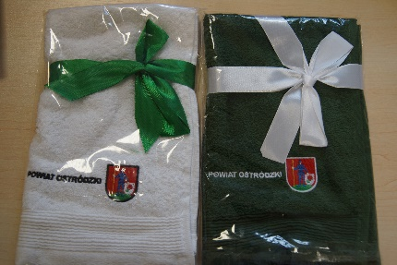 | 150 | 0.00 zł | 0 | 23% | 0.00 zł | - zł | Ręcznik 100% bawełna, ok. 380 g/m2, o wymiarach ok. 455 x 275 mm, posiadający uchwyt umożliwiający zawieszenie. Ręcznik złożony z widocznym oznakowaniem na wierzchu i związany wstążką ozdobną (min. 20 mm szerokości). Kolor opcjonalny do wyboru zamawiającego. | ok. 140 x 40 mm | Herb powiatu w pełnym kolorze z napisem „Powiat Ostródzki”. Projekt do uzgodnienia z zamawiającym. | haft | Każdy ręcznik zapakowany w foliowe przezroczyste opakowanie. Opakowany zbiorczo po 50 szt. w kartonie.
4. | LATARKA LED | 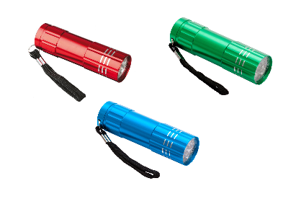 | 400 | 0.00 zł | 0 | 0.23 | 0 | - zł | Aluminiowa mini latarka wyposażona w: ok. 9 białych diod LED, gumowany przycisk ON/OFF, zawieszkę na rękę. Baterie w zestawie. Wymiary produktu: ok. ⌀ 26 x 88 mm. Kolory opcjonalne do wyboru zamawiającego. | wys. ok. 18 mm, szer. Proporcjonalnie | Jednokolorowy napis "POWIAT OSTRÓDZKI". | grawer | Latarka pakowana pojedynczo w kartoniki. Zapakowane zbiorczo po 50 szt.
5. | APTECZKA |  | 200 | 0.00 zł | 0 | 23% | 0.00 zł | - zł | Mini apteczka pierwszej pomocy. Pokrowiec z kieszenią z przodu na zamek błyskawiczny, szlufka na pasek z tyłu. Wyposażenie minimum 14 elementów m.in.: bandaż trójkątny, bandaż PBT, płatki nasączone alkoholem, plastry, nożyczki, agrafki, taśma, zgodność z normą EN 13485:2003. Materiał: nylon/poliester. Wymiary: ok. 130 x 85 x 50 mm. Apteczka w kolorze czerwonym. | herb ok. 40 x 50 mm logo ZPP ok. 30 x 40 mm | Herb powiatu z nazwą „Powiat Ostródzki” - nad nim w jednym kolorze oraz logo ZPP. | termotransfer | Opakowanie zbiorcze po 50-100 szt. w kartonie.
6. | ŚWIECZKA |  | 250 | 0.00 zł | 0 | 23% | 0.00 zł | - zł | Świeczka zapachowa w metalowym pudełku (owiniętym sznurkiem). Wymiary: 62 x 42 mm. Zapachy opcjonalne do wyboru przez zamawiającego. | Ø ok. 550 mm dopasowana do wieczka świeczki | Herb powiatu z nazwą „Powiat Ostródzki” - nad nim w pełnym kolorze. | wypukła naklejka 3D | Opakowanie zbiorcze po 25 szt. w kartonie.
7. | KOC | 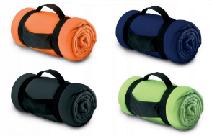 | 200 | 0.00 zł | 0 | 23% | 0.00 zł | - zł | Koc piknikowy z nylonowym uchwytem, zwinięty w rulon. Wymiary ok. 1600 x 1250 mm. Kolory opcjonalne do wyboru przez zamawiającego. | haft: ok. 60 x 150 mm termotransfer: ok. 60 x 150 mm | Herb powiatu wyhaftowany na kocu w pełnym kolorze z nazwą: www.powiat.ostroda.pl. Na materiale nylonowym jednokolorowy wyśrodkowany napis: "Powiat Ostródzki". | haft / termotransfer | Każdy koc pakowany oddzielnie w folię przezroczystą. Opakowanie zbiorcze po 25 szt. w kartonie.
8. | KUBEK |  | 200 | 0.00 zł | 0 | 23% | 0.00 zł | - zł | Kubek ceramiczny o poj. 300 mm. Dwa kolory nadruku. Kolor kubka: czarny. | ok. 190 x 40 mm | Projekt do zaakceptowania przez zamawiającego. | nadruk bezpośredni, dwa kolory | Każdy kubek pakowany pojedyńczo w kartonik. Całość w zbiorczym opakowaniu w dowolnej ilości.
9. | PODKŁADKA POD MYSZKĘ |  | 400 | 0.00 zł | 0 | 23% | 0.00 zł | - zł | Elastyczna podkładka pod mysz do sublimacyjnego nadruku. Materiał guma oraz poliester. Kolor podkładki: czarny. Wymiar produktu ok. 230 × 190 x 5 mm | Wymiar ok. 230 × 190 mm | Projekt do zaakceptowania przez zamawiającego. | sublimacja | Każda podkładka zapakowana osobno w przezroczystą folię. Zbiorcze opakowanie po 50-100 szt. w kartonie.
10. | TORBA NA ZAKUPY |  | 600 | 0.00 zł | 0 | 23% | 0.00 zł | - zł | Torba o wymiarach w przybliżeniu: szerokość 260 mm, wysokość 240 mm, głębokość 120 0m, długość rączki 180 mm. Materiał: non-woven 80 g. Torba obszyta lamówką w kolorze czerwonym. Kolor torby: czarny. | ok. 150 x 150 mm | Projekt do zaakceptowania przez zamawiającego. | Druk UV lub sitodruk | Opakowanie zbiorcze po 200 szt. w kartonie.
11. | TORBA JUTOWA |  | 100 | 0.00 zł | 0 | 23% | 0.00 zł | - zł | Eko torba z juty o klasycznym, prostym kształcie, z bambusowymi rączkami. Wymiary: ok. 330 x 270 x 110 mm. | wys. ok. 80 mm, szer. proporcjonalnie | Wyśrodkowany herb powiatu w pełnym kolorze oraz adres: www.powiat.ostroda.pl | termotransfer sitodrukowy | Opakowanie zbiorcze po 50 szt. w kartonie.
12. | TORBA PAPIEROWA |  | 500 | 0.00 zł | 0 | 23% | 0.00 zł | - zł | Usztywnienie - tekturka wzmacniająca dno, górna krawędź usztywniona poprzez zagięcie. Papier - kreda o podwyższonej sztywności i wytrzymałości 150-170 g/m2. Uchwyt - sznurek bawełniany w kolorze białym z rdzeniem - przewlekany do środka. Kolor torby - biały. Preferowany wymiar ok. 250 x 80 x 320 mm. | herb ok. 110 x 85 mm, logo "Lider ZPP 2019" średnica ok. 75 mm, adres o dł. ok. 160 mm, fb ok. 35 x 100 mm | Herb powiatu naniesiony (wyśrodkowany w pionie) w pełnym kolorze, loga „Lider ZPP 2019” oraz "Super Powiat 2020". Nadruki tylko po jednej stronie torby. Pod herbem – adres strony www.powiat.ostroda.pl (wyśrodkowany w pionie) i loga mediów społecznościowych. Projekt do zaakceptowania przez zamawiającego. | CMYK | Pakowane po 25-50 szt. w przezroczystą folię. Opakowanie zbiorcze w kartonie.
13. | RĘCZNIK SPORTOWY | 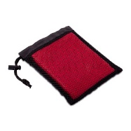 | 300 | 0.00 zł | 0 | 23% | 0.00 zł | - zł | Sportowy ręcznik w rozmiarze 400 x 800 mm w poliestrowym etui. Dobrze wchłania wodę i szybko schnie. Pakowany w pokrowiec ze sznureczkiem ze ściągaczem. Kolory opcjonalne do wyboru przez zamawiającego. | ok. 100 x 76 mm | Herb powiatu w jednym kolorze z nazwą „Powiat Ostródzki”. | termotransfer | Zbiorcze opakowanie po 50-100 szt. w kartonie.
14. | PLECAK Z TAŚMĄ ODBLASKOWĄ |  | 400 | 0.00 zł | 0 | 23% | 0.00 zł | - zł | Solidny plecak promocyjny wykonany z poliestru 210D, obszyty dookoła 360° taśmą odblaskową o szerokości 2,5 cm. Pojemność 7 litrów. Kolory opcjonalne do wyboru przez zamawiającego. | ok. 100 x 120 mm | Herb powiatu w jednym kolorze z nazwą „Powiat Ostródzki”. | Druk UV | Zbiorcze opakowanie po 100-200 szt. w kartonie.
15. | NOTES Z PRZYBORAMI | 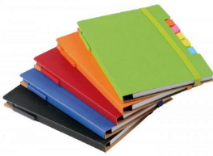 | 400 | 0.00 zł | 0 | 23% | 0.00 zł | - zł | Notes poręczny, z zaokrąglonymi rogami, zawierający długopis wykonany z tektury (czarny tusz). Posiadający: elastyczną, dopasowaną kolorystycznie gumkę do zamykania, 70 stron, 70 g/m, 5 różnokolorowych etykiet samoprzylepnych. Wykonany z materiałów nadających się do recyklingu. 154 x 112 x 12 mm Kolory opcjonalne do wyboru przez zamawiającego. | herb z napisem Powiat Ostródzki ok. 50 x 60 mm | Na okładce kontur herbu w jednym kolorze wyśrodkowany w pionie i poziomie, nad nim napis: „Powiat Ostródzki”. | tampodruku | Każdy notes zapakowany osobno w przezroczystą folię. Zbiorcze opakowanie po 50-100 szt. w kartonie.
16. | BIDON | 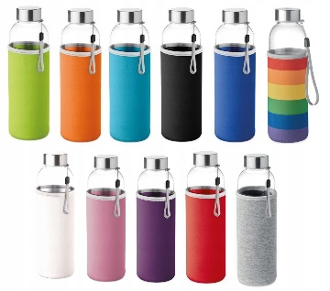 | 200 | 0.00 zł | 0 | 23% | 0.00 zł | - zł | Szklana butelka 500 ml z pokrowcem z neoprenu. Szczelna. Posiadająca uchwyt. Wymiary: Ø 6 x 22 cm. Kolory pokrowca opcjonalne do wyboru przez zamawiającego. | ok. 150 x 90 mm | Herb powiatu w jednym kolorze z nazwą „Powiat Ostródzki”. | sitodruk | Butelka zapakowana w pudełko. Zbiorcze opakowanie po 50 szt.. w kartonie.
17. | POJEMNIK NA ŻYWNOŚĆ |  | 400 | 0.00 zł | 0 | 23% | 0.00 zł | - zł | Pojemnik na kanapki z tworzywa sztucznego o pojemności 450 ml. Zapewnia bezpieczne przechowywanie żywności poprzez szczelne zamknięcie. Rozmiar około 130 × 50 × 135 mm. Kolory opcjonalne do wyboru przez zamawiającego. | ok. 70 x 70 mm | Jednokolorowy kontur herbu z napisem "Powiat Ostródzki", nadrukowany na pokrywce pojemnika. | tampodruk | Pojemniki pakowane zbiorczo po 50 szt. w folię przezroczystą. Całość w kartonie.
18. | KREDA |  | 500 | 0.00 zł | 0 | 23% | 0.00 zł | - zł | Zestaw 4 kolorowych kred: zielony, żółty, niebieski, czerwony. Średnica 25 mm. Opakowanie kred w ekologicznym pudełku. Wymiary: ok. 96 x 25 x 108 mm | Opakowanie przód ok. 80 x 80 mm | Na opakowaniu herb powiatu w pełnym kolorze wyśrodkowany w pionie i poziomie z napisem nad herbem „Powiat Ostródzki” oraz na dolnej krawędzi strona internetowa: www.powiat.ostroda.pl. | Druk UV full color | Zbiorcze opakowanie po 50-100 szt. w kartonie.
19. | ANTYSTRES |  | 400 | 0.00 zł | 0 | 23% | 0.00 zł | - zł | Miękkie serce antystresowe o średnicy ok. 60 mm w kolorze czerwonym. | ok. 25 x 15 mm | Herb powiatu z nazwą „Powiat Ostródzki” | grawer | Zbiorcze opakowanie po 100 szt. w kartonie.
20. | KOSMETYCZKA | 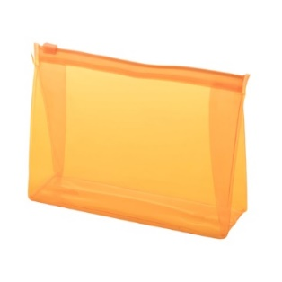 | 400 | 0.00 zł | 0 | 23% | 0.00 zł | - zł | Zapinana, transparentna kosmetyczka z PVC. Rozmiar: 170 x 45 x 125 mm. Kolory opcjonalne do wyboru przez zamawiającego. | ok. 80 x 50 mm | Herb powiatu z nazwą „Powiat Ostródzki” - nad nim w pełnym kolorze. | sitodruk | Zbiorcze opakowanie po 100 szt. w kartonie.
 |  |  |  |  |  |  |  | - zł

